x476 잉크
견 적 서

강원도 육아종합지원센타 |  | 귀하
전 화 :
팩 스 :
담당자 :

아래와 같이 견적합니다.

견 적 합 계 : | ₩120,000
견 적 일 자 : | 2015-09-02
결 재 조 건 :
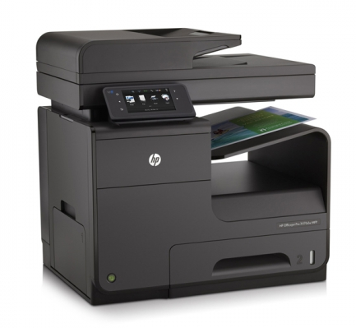
품 명 | 규 격 | 수 량 | 단 가 | 금 액 | 세 액 | 합 계 액
 |  |  |  | - | - | -
복합기렌탈 | HP X476DW | 1 | 109,091 | 109,091 | 10,909 | 120,000
 | A4 컬러 잉크젯 복합기 |  |  | - | - | -
 |  |  |  |  |  | -
 | 1200dpi 고화질 인쇄 및 복사 품질 |  |  |  |  | -
 | 검정/컬러 분당 55매 출력속도 |  |  |  |  | -
 | 다양한 복사 및 문서 소트기능 |  |  |  |  | -
 | 양면 인쇄장치 기본제공 (양면스캔, 양면인쇄, 양면복사) |  |  |  |  | -
 | 다양한 용지 사이즈와 두께에 대응 |  |  |  |  | -
 | 고속 3초 팩스 기본 |  |  |  |  | -
 | DADF 급지용량 : 50매 |  |  |  |  | -
 | 용지급지장치 550장 카세트 1ea + 50매 수동급지함 |  |  |  |  | -
 |  |  |  |  |  | -

렌탈조건 | 검정 기본 4,000매 제공 (추가 장당 10원)
 | 컬러 기본 1,300매 제공 (추가 장당 50원) |  |  | - | - | -
 |  |  |  | - | - | -
 |  |  |  |  | - | -
 |  |  |  | - | - | -
 |  |  |  | - | - | -
 |  |  |  | - | - | -
 |  |  |  | - | - | -
 |  |  |  | - | - | -
 |  |  |  | - | - | -
 |  |  |  | - | - | -
 |  |  |  | - | - | -
 |  |  |  | - | - | -
* 결제계좌 : 신한 719-04-210714 씨넷 |  |  | 합 계 | 109,091 | 10,909 | 120,000
* 견적담당 : 조규장 (010-2910-7760)
* REMARK
1. 복합기 렌탈시 프린터 소모품 및 유지보수 비용은 별도로 청구되지 않습니다.

x585z 잉크
견 적 서

강원도 육아종합지원센타 |  | 귀하
전 화 :
팩 스 :
담당자 :

아래와 같이 견적합니다.

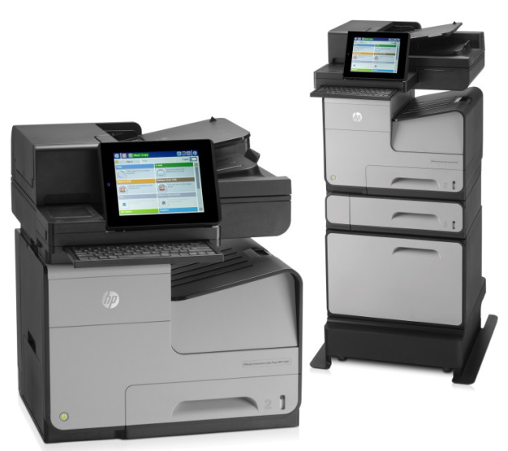
견 적 합 계 : | ₩145,000
견 적 일 자 : | 2015-09-02
결 재 조 건 :

품 명 | 규 격 | 수 량 | 단 가 | 금 액 | 세 액 | 합 계 액
 |  |  |  | - | - | -
복합기렌탈 | HP X585Z | 1 | 131,818 | 131,818 | 13,182 | 145,000
 | A4 컬러 잉크젯 복합기 |  |  | - | - | -
 |  |  |  |  |  | -
 | 1200dpi 고화질 인쇄 및 복사 품질 |  |  |  |  | -
 | 검정/컬러 분당 72매 출력속도 |  |  |  |  | -
 | 다양한 복사 및 문서 소트기능 |  |  |  |  | -
 | 양면 인쇄장치 기본제공 (양면스캔, 양면인쇄, 양면복사) |  |  |  |  | -
 | 다양한 용지 사이즈와 두께에 대응 |  |  |  |  | -
 | 고속 3초 팩스 기본 |  |  |  |  | -
 | DADF 급지용량 : 100매 / 싱글패스 양면 스캔 ADF (양면 최대 89ipm 스캔속도) |  |  |  |  | -
 | 용지급지장치 550장 카세트 1ea + 50매 수동급지함 |  |  |  |  | -
 |  |  |  |  |  | -

렌탈조건 | 검정 기본 5,000매 제공 (추가 장당 10원)
 | 컬러 기본 1,000매 제공 (추가 장당 50원) |  |  | - | - | -
 |  |  |  | - | - | -
 |  |  |  |  | - | -
 |  |  |  | - | - | -
 |  |  |  | - | - | -
 |  |  |  | - | - | -
 |  |  |  | - | - | -
 |  |  |  | - | - | -
 |  |  |  | - | - | -
 |  |  |  | - | - | -
 |  |  |  | - | - | -
 |  |  |  | - | - | -
* 결제계좌 : 신한 719-04-210714 씨넷 |  |  | 합 계 | 131,818 | 13,182 | 145,000
* 견적담당 : 조규장 (010-2910-7760)
* REMARK
1. 복합기 렌탈시 프린터 소모품 및 유지보수 비용은 별도로 청구되지 않습니다.

